件数及び割合(年度別)
高額(５万点以上)レセプト 件数及び割合(年度別)
広域連合全体
 |  |  | 43922 | 44287 | 44652 | 45017 | 45383 | 5年平均 | 5年合計
A | レセプト件数(件) |  | 31,732,885 | 32,769,052 | 34,481,675 | 36,001,845 | 37,430,137 | 34,483,119 | 172,415,594
B | 高額レセプト件数(件) |  | 498,928 | 502,905 | 540,592 | 583,573 | 630,624 | 551,324 | 2,756,622
B/A | 総レセプト件数に占める高額レセプトの割合(%) |  | 1.57% | 1.53% | 1.57% | 1.62% | 1.68% | 1.60%
C | 医療費全体(円)※ |  | 1,085,392,135,210 | 1,105,595,738,010 | 1,169,367,673,440 | 1,233,713,727,300 | 1,299,867,269,860 | 1,178,787,308,764 | 5,893,936,543,820
D |  | 高額レセプトの医療費(円)※ | 467,159,906,120 | 481,153,003,770 | 528,383,229,810 | 565,207,426,730 | 614,514,045,400 | 531,283,522,366 | 2,656,417,611,830
E |  | その他レセプトの医療費(円)※ | 618,232,229,090 | 624,442,734,240 | 640,984,443,630 | 668,506,300,570 | 685,353,224,460 | 647,503,786,398 | 3,237,518,931,990
D/C | 総医療費に占める高額レセプトの割合(%) |  | 43.0% | 43.5% | 45.2% | 45.8% | 47.3% | 45.1%
データ化範囲(分析対象)…入院(DPCを含む)、入院外、調剤の電子レセプト。対象診療年月は令和2年4月～令和7年3月診療分(60カ月分)。
資格確認日…各年度、1日でも資格があれば分析対象としている。
※医療費全体…データ化範囲(分析対象)全体での医療費。
※高額レセプトの医療費…高額(５万点以上)レセプトの医療費。
※その他レセプトの医療費…高額(５万点以上)レセプト以外の医療費。

高額(５万点以上)レセプト 医療費及び件数の割合(年度別)
広域連合全体

データ化範囲(分析対象)…入院(DPCを含む)、入院外、調剤の電子レセプト。対象診療年月は令和2年4月～令和7年3月診療分(60カ月分)。
資格確認日…各年度、1日でも資格があれば分析対象としている。
※医療費全体…データ化範囲(分析対象)全体での医療費。
※高額レセプトの医療費…高額(５万点以上)レセプトの医療費。
※その他レセプトの医療費…高額(５万点以上)レセプト以外の医療費。

件数及び割合
高額(５万点以上)レセプト 件数及び割合
広域連合全体
 |  |  | 2024-04-01 | 2024-05-01 | 2024-06-01 | 2024-07-01 | 2024-08-01 | 2024-09-01 | 2024-10-01 | 2024-11-01 | 2024-12-01 | 2025-01-01 | 2025-02-01 | 2025-03-01 | 12カ月平均 | 12カ月合計
A | レセプト件数(件) |  | 3,128,579 | 3,110,600 | 3,084,035 | 3,205,193 | 3,009,980 | 3,083,100 | 3,205,154 | 3,131,849 | 3,238,370 | 3,071,606 | 2,982,670 | 3,179,001 | 3,119,178 | 37,430,137
B | 高額レセプト件数(件) |  | 49,282 | 51,305 | 50,184 | 54,417 | 54,149 | 50,288 | 53,625 | 51,414 | 54,458 | 56,945 | 49,947 | 54,610 | 52,552 | 630,624
B/A | 総レセプト件数に占める高額レセプトの割合(%) |  | 1.58% | 1.65% | 1.63% | 1.70% | 1.80% | 1.63% | 1.67% | 1.64% | 1.68% | 1.85% | 1.67% | 1.72% | 1.68%
C | 医療費全体(円)※ |  | 106,055,342,840 | 106,957,963,230 | 104,374,031,120 | 112,825,204,580 | 108,046,974,410 | 104,698,261,940 | 111,705,432,590 | 106,677,566,100 | 112,571,391,780 | 112,118,734,650 | 103,435,772,700 | 110,400,593,920 | 108,322,272,488 | 1,299,867,269,860
D |  | 高額レセプトの医療費(円)※ | 47,885,096,840 | 49,873,659,160 | 48,566,536,470 | 53,457,073,560 | 52,855,080,670 | 48,824,467,520 | 53,073,866,890 | 50,045,021,640 | 53,558,804,450 | 55,736,579,400 | 48,088,405,980 | 52,549,452,820 | 51,209,503,783 | 614,514,045,400
E |  | その他レセプトの医療費(円)※ | 58,170,246,000 | 57,084,304,070 | 55,807,494,650 | 59,368,131,020 | 55,191,893,740 | 55,873,794,420 | 58,631,565,700 | 56,632,544,460 | 59,012,587,330 | 56,382,155,250 | 55,347,366,720 | 57,851,141,100 | 57,112,768,705 | 685,353,224,460
D/C | 総医療費に占める高額レセプトの割合(%) |  | 45.2% | 46.6% | 46.5% | 47.4% | 48.9% | 46.6% | 47.5% | 46.9% | 47.6% | 49.7% | 46.5% | 47.6% | 47.3%
データ化範囲(分析対象)…入院(DPCを含む)、入院外、調剤の電子レセプト。対象診療年月は令和6年4月～令和7年3月診療分(12カ月分)。
資格確認日…1日でも資格があれば分析対象としている。
※医療費全体…データ化範囲(分析対象)全体での医療費。
※高額レセプトの医療費…高額(５万点以上)レセプトの医療費。
※その他レセプトの医療費…高額(５万点以上)レセプト以外の医療費。

高額(５万点以上)レセプト 医療費及び件数の割合
広域連合全体
 |  |  |  |  |  |  |  |  |  |  |  |  |  |  |  |  | 【グラフラベル用】
 |  |  |  |  |  |  |  |  |  |  |  |  |  |  |  |  | 高額レセプトの医療費※
 |  |  |  |  |  |  |  |  |  |  |  |  |  |  |  |  | その他レセプトの医療費※
 |  |  |  |  |  |  |  |  |  |  |  |  |  |  |  |  | 総レセプト件数に占める高額レセプトの割合

データ化範囲(分析対象)…入院(DPCを含む)、入院外、調剤の電子レセプト。対象診療年月は令和6年4月～令和7年3月診療分(12カ月分)。
資格確認日…1日でも資格があれば分析対象としている。
※医療費全体…データ化範囲(分析対象)全体での医療費。
※高額レセプトの医療費…高額(５万点以上)レセプトの医療費。
※その他レセプトの医療費…高額(５万点以上)レセプト以外の医療費。

高額レセプト件数の割合
高額レセプトの医療費割合
高額医療費のレセプト件数及び医療費割合
広域連合全体
 |  |  |  |  |  |  |  |  |  |  |  |  |  |  |  |  | 【グラフ作成用】
 |  |  |  |  |  |  |  |  |  |  |  |  |  |  |  |  | レセプト件数 |  |  | 37,430,137件 | 100.0%
 |  |  |  |  |  |  |  |  |  |  |  |  |  |  |  |  |  | 高額レセプト件数 |  | 630,624件 | 1.7%
 |  |  |  |  |  |  |  |  |  |  |  |  |  |  |  |  |  | その他の レセプト件数 |  | 36,799,513件 | 98.3%

 |  |  |  |  |  |  |  |  |  |  |  |  |  |  |  |  | 医療費全体 |  |  | 12,998.7億円 | 100.0%
 |  |  |  |  |  |  |  |  |  |  |  |  |  |  |  |  |  | 高額レセプトの医療費※ |  | 6,145.1億円 | 47.3%
 |  |  |  |  |  |  |  |  |  |  |  |  |  |  |  |  |  | その他 レセプトの医療費※ |  | 6,853.5億円 | 52.7%

 |  |  |  |  |  |  |  |  |  |  |  |  |  |  |  |  |  | 高額レセプトの医療費 |  | 6,145.1億円 | 47.3%
 |  |  |  |  |  |  |  |  |  |  |  |  |  |  |  |  |  |  | 入院外 | 532.9億円 | 4.1% | 532.9億円 | 入院外532.9億円4.1%
 |  |  |  |  |  |  |  |  |  |  |  |  |  |  |  |  |  |  | 入院 | 5,612.2億円 | 43.2% | 5,612.2億円 | 入院 5612.2億円43.2%

データ化範囲(分析対象)…入院(DPCを含む)、入院外、調剤の電子レセプト。対象診療年月は令和6年4月～令和7年3月診療分(12カ月分)。
資格確認日…1日でも資格があれば分析対象としている。
※高額レセプトの医療費…高額(５万点以上)レセプトの医療費。
※その他レセプトの医療費…高額(５万点以上)レセプト以外の医療費。

市区町村別_高額レセ医療費割合グラフ
高額(５万点以上)レセプト 医療費割合 | 前年度との差分(高額レセプト 医療費割合)
市区町村別 | 市区町村別
 | 高額レセプト医療費割合 |  | 広域連合全体
此花区 | 52.7% | 47.3% | 0
能勢町 | 51.0% | 47.3% | 0
岸和田市 | 50.9% | 47.3% | 0
島本町 | 50.6% | 47.3% | 0
大正区 | 50.6% | 47.3% | 0
堺市中区 | 50.1% | 47.3% | 0
福島区 | 49.4% | 47.3% | 0
港区 | 49.4% | 47.3% | 0
大東市 | 49.3% | 47.3% | 0
堺市東区 | 49.3% | 47.3% | 0
浪速区 | 49.3% | 47.3% | 0
忠岡町 | 49.1% | 47.3% | 0
堺市堺区 | 49.0% | 47.3% | 0
泉南市 | 48.8% | 47.3% | 0
堺市 | 48.7% | 47.3% | 0
摂津市 | 48.6% | 47.3% | 0
岬町 | 48.5% | 47.3% | 0
和泉市 | 48.5% | 47.3% | 0
高石市 | 48.3% | 47.3% | 0
堺市南区 | 48.2% | 47.3% | 0
茨木市 | 48.1% | 47.3% | 0
堺市美原区 | 48.1% | 47.3% | 0
堺市西区 | 48.1% | 47.3% | 0
中央区 | 48.1% | 47.3% | 0
守口市 | 48.0% | 47.3% | 0
堺市北区 | 48.0% | 47.3% | 0
四條畷市 | 47.8% | 47.3% | 0
豊能町 | 47.7% | 47.3% | 0
住吉区 | 47.7% | 47.3% | 0
大阪狭山市 | 47.5% | 47.3% | 0
淀川区 | 47.5% | 47.3% | 0
池田市 | 47.5% | 47.3% | 0
西成区 | 47.4% | 47.3% | 0
吹田市 | 47.4% | 47.3% | 0
都島区 | 47.4% | 47.3% | 0
城東区 | 47.4% | 47.3% | 0
東淀川区 | 47.3% | 47.3% | 0
枚方市 | 47.3% | 47.3% | 0
高槻市 | 47.2% | 47.3% | 0
大阪市 | 47.2% | 47.3% | 0
阪南市 | 47.2% | 47.3% | 0
住之江区 | 47.1% | 47.3% | 0
泉大津市 | 47.1% | 47.3% | 0
泉佐野市 | 47.1% | 47.3% | 0
鶴見区 | 47.0% | 47.3% | 0
河内長野市 | 47.0% | 47.3% | 0
太子町 | 47.0% | 47.3% | 0
河南町 | 47.0% | 47.3% | 0
田尻町 | 46.9% | 47.3% | 0
羽曳野市 | 46.9% | 47.3% | 0
...
 | 前年度との差分(高額レセプト医療費割合) |  | 広域連合全体
此花区 | 2.2 | 1.5 | 0
能勢町 | -1.3 | 1.5 | 0
岸和田市 | 1.2 | 1.5 | 0
島本町 | 1.3 | 1.5 | 0
大正区 | 1.2 | 1.5 | 0
堺市中区 | 2.3 | 1.5 | 0
福島区 | 2.1 | 1.5 | 0
港区 | 3.1 | 1.5 | 0
大東市 | 1.7 | 1.5 | 0
堺市東区 | 2.7 | 1.5 | 0
浪速区 | 2.6 | 1.5 | 0
忠岡町 | 3.9 | 1.5 | 0
堺市堺区 | 2.2 | 1.5 | 0
泉南市 | 2.8 | 1.5 | 0
堺市 | 2.3 | 1.5 | 0
摂津市 | 1.9 | 1.5 | 0
岬町 | 0.2 | 1.5 | 0
和泉市 | 0.9 | 1.5 | 0
高石市 | 1.6 | 1.5 | 0
堺市南区 | 1.9 | 1.5 | 0
茨木市 | 2.0 | 1.5 | 0
堺市美原区 | 1.1 | 1.5 | 0
堺市西区 | 2.7 | 1.5 | 0
中央区 | 3.3 | 1.5 | 0
守口市 | 2.6 | 1.5 | 0
堺市北区 | 2.5 | 1.5 | 0
四條畷市 | 2.5 | 1.5 | 0
豊能町 | 1.7 | 1.5 | 0
住吉区 | 1.8 | 1.5 | 0
大阪狭山市 | 2.3 | 1.5 | 0
淀川区 | 1.3 | 1.5 | 0
池田市 | -0.4 | 1.5 | 0
西成区 | 1.8 | 1.5 | 0
吹田市 | 0.7 | 1.5 | 0
都島区 | 0.9 | 1.5 | 0
城東区 | 1.1 | 1.5 | 0
東淀川区 | 0.9 | 1.5 | 0
枚方市 | 1.1 | 1.5 | 0
高槻市 | 2.0 | 1.5 | 0
大阪市 | 1.5 | 1.5 | 0
阪南市 | 2.2 | 1.5 | 0
住之江区 | 1.7 | 1.5 | 0
泉大津市 | 1.4 | 1.5 | 0
泉佐野市 | 0.6 | 1.5 | 0
鶴見区 | 1.8 | 1.5 | 0
河内長野市 | 2.8 | 1.5 | 0
太子町 | 2.2 | 1.5 | 0
河南町 | 0.2 | 1.5 | 0
田尻町 | 0.4 | 1.5 | 0
羽曳野市 | 1.6 | 1.5 | 0
...

市区町村別_高額レセ医療費割合MAP
高額(５万点以上)レセプト 医療費割合
市区町村別

 | 51.0% | 以上 | 53.0% | 以下

 | 49.0% | 以上 | 51.0% | 未満

 | 47.0% | 以上 | 49.0% | 未満

 | 45.0% | 以上 | 47.0% | 未満

 | 43.0% | 以上 | 45.0% | 未満

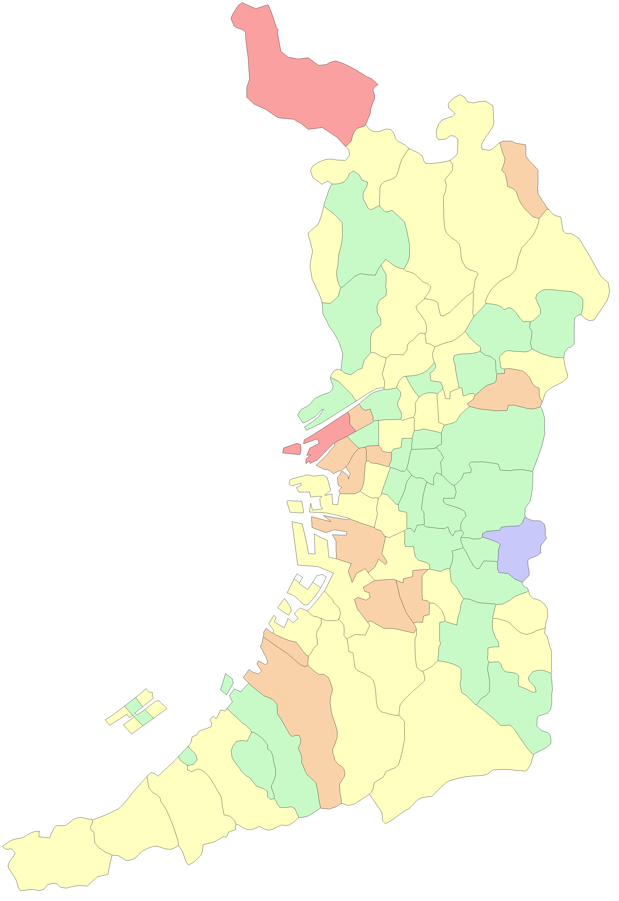
 |  |  |  |  | 大阪市
 |  |  |  |  | 堺市

能勢町

豊能町

島本町

茨木市
高槻市

箕面市

池田市
枚方市

豊中市
吹田市
摂津市
寝屋川市
交野市

守口市
東淀川区
四條畷市
門真市
淀川区
旭区

都島区
大東市
西淀川区
北区
鶴見区
福島区
城東区

此花区
中央区
西区
東成区
東大阪市

港区
浪速区
天王寺区
生野区
西成区
大正区
阿倍野区
東住吉区
八尾市
住之江区
住吉区
平野区

堺区
松原市
柏原市
藤井寺市
北区

羽曳野市
西区
東区
美原区
高石市
中区
太子町

泉大津市
富田林市
忠岡町
大阪狭山市
河南町
南区

千早赤阪村
貝塚市
岸和田市

和泉市
河内長野市
田尻町
熊取町

泉南市
泉佐野市

阪南市

岬町

